Sheet1
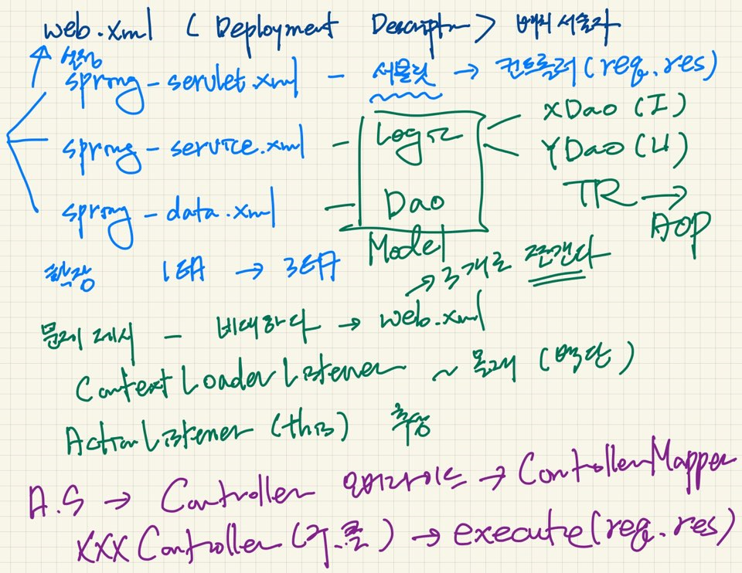
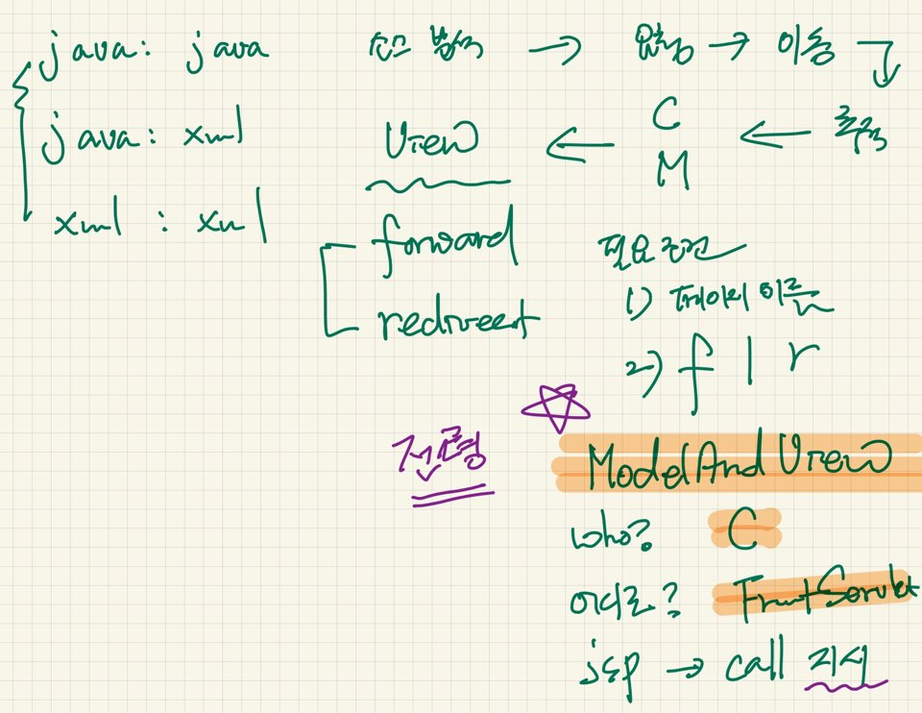
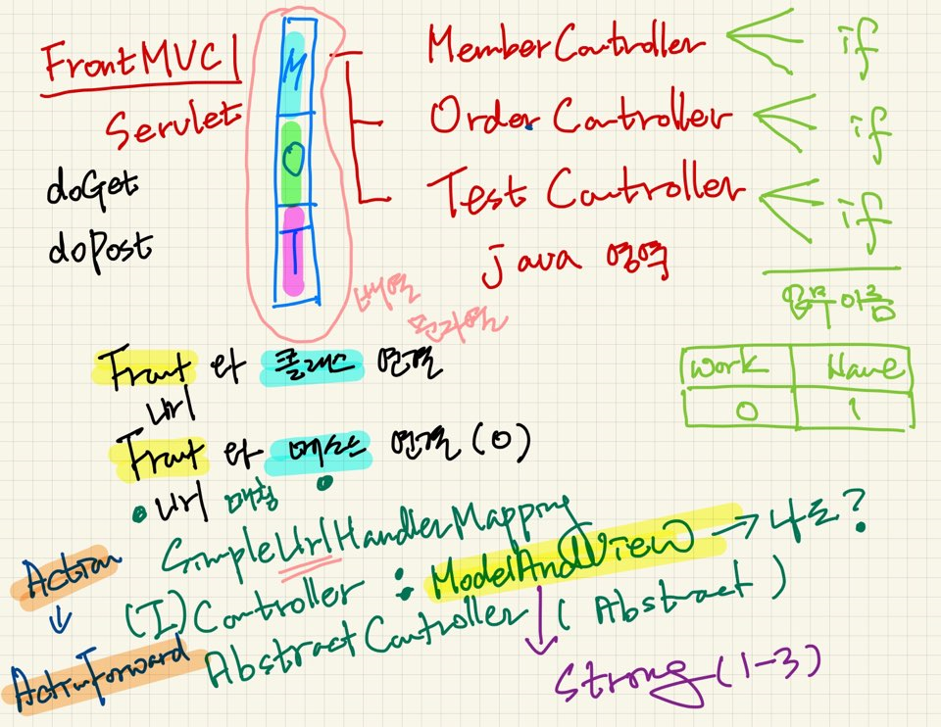

Controller
execute : ModelAndView

ControllerMapper | ---- | ActionServlet과 MemberController 연결
getController() : Controller

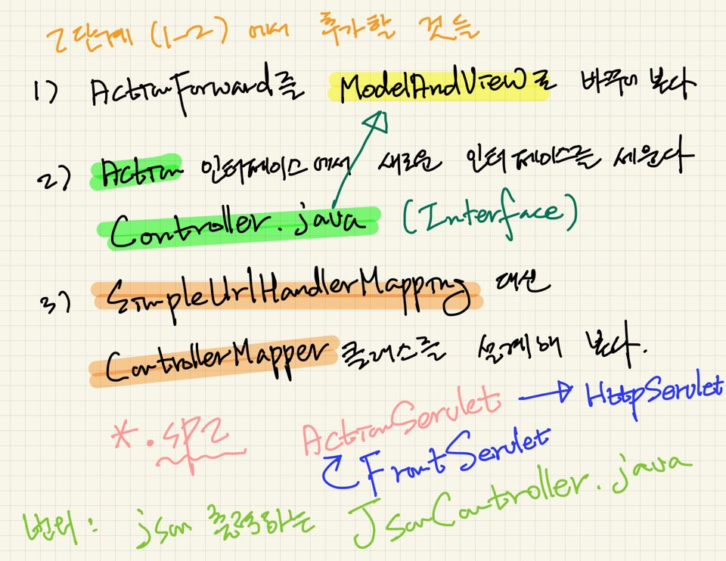

작업지시서
1. web.xml 문서에 ActionServlet을 등록
2. mvc2.online.ActionServlet 추가
3. MoldelAndView 클래스 추가
addObject 메소드와 setViewName추가
4. MemberController와 TestController추가
5. 업무 컨트롤러에서는 응답페이지의 이름만 정하고 페이지 이동에 대한 지시는 ActionServlet에서 내린다.

web.xml <Deployment Descript> 배치 서술자

spring-servlet.xml | - 서블릿 | -> 컨트롤러(req,res)

 |  | xDao(I)
spring-service.xml | - Logic | yDao(U)
speing-data.xml |  | TR -> AOP

확장 1개짜리를 3개짜리로 만들어내는 클래스 |  |  | (ActionListener)

contextLoaderListener | ~몰래(백단)
ActionListener(this) 추상

